상품제안서
민속선 풍속도 기성부채 (대, 중) | 상품코드: F04663

 |  |  |  |  |  |  | 02-412-0044 | www.easy1.co.kr
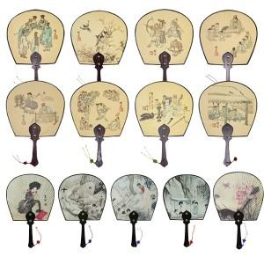

【상세/제작정보】

【인쇄/포장옵션】 | 실크 / 포장불가능

【공급단가】 | 수량 | 200~ | 500~ | 1,000~ | 3,000~ | 5,000~
*VAT별도 | 대 | 3,780원 | 3,640원 | 3,510원 | 3,370원 | 3,240원
 | 중 | 3,220원 | 3,100원 | 2,990원 | 2,870원 | 2,760원

【상품 URL】 | https://dev.easy1.co.kr:443/src/goods_detail.php?gdno=4663

